Solicitud gráfica
 | Área: | Matemáticas |  |  | Fecha:
 | Grado: | 7 |  |  | 2016-01-27
 | Título del tema: | Los números racionales |  |  | ¿Cuaderno de estudio o recurso? | Recurso
 | Editor: | Adriana Ma. Pachón |  |  | Motor del recurso | M5A

 | Código guión o recurso: | MA_07_05_CO_REC320 | ← Para determinar este código, visite la hoja de Ayuda
 |  |  |  |  | ESPECIFICACIÓN DE ARCHIVOS A ENTREGAR
Núm. | Archivo Shutterstock o ruta en web | Imagen para: | Tipo | Ubicación de la imagen en el recurso M5A | Nombre imagen SMALL | Tamaño imagen SMALL | Nombre imagen ZOOM | Tamaño imagen ZOOM | Descripción | Observaciones
IMG01 | Descripcion | Recurso M5A | Ilustración | Contenido | MA_07_05_CO_REC320_IMG01n.png | 286 x 286 px | MA_07_05_CO_REC320_IMG01a.png | 500 x 500 px | Pregunta 1
IMG02 | Descripcion | Recurso M5A | Ilustración | Contenido | MA_07_05_CO_REC320_IMG02n.png | 286 x 286 px | MA_07_05_CO_REC320_IMG02a.png | 500 x 500 px | Pregunta 2
IMG03 | Descripcion | Recurso M5A | Ilustración | Contenido | MA_07_05_CO_REC320_IMG03n.png | 286 x 286 px | MA_07_05_CO_REC320_IMG03a.png | 500 x 500 px | Pregunta 3
IMG04 | Descripcion | Recurso M5A | Ilustración | Contenido | MA_07_05_CO_REC320_IMG04n.png | 286 x 286 px | MA_07_05_CO_REC320_IMG04a.png | 500 x 500 px | Pregunta 4
IMG05 | Descripcion | Recurso M5A | Ilustración | Contenido | MA_07_05_CO_REC320_IMG05n.png | 286 x 286 px | MA_07_05_CO_REC320_IMG05a.png | 500 x 500 px | Pregunta 5
IMG06 | Descripcion | Recurso M5A | Ilustración | Contenido | MA_07_05_CO_REC320_IMG06n.png | 286 x 286 px | MA_07_05_CO_REC320_IMG06a.png | 500 x 500 px | Pregunta 6
IMG07 | Descripcion | Recurso M5A | Ilustración | Contenido | MA_07_05_CO_REC320_IMG07n.png | 286 x 286 px | MA_07_05_CO_REC320_IMG07a.png | 500 x 500 px | Pregunta 7
IMG08 | Descripcion | Recurso M5A | Ilustración | Contenido | MA_07_05_CO_REC320_IMG08n.png | 286 x 286 px | MA_07_05_CO_REC320_IMG08a.png | 500 x 500 px | Pregunta 8
m
2,59 m
IMG09 | Ver descripción | Recurso M5A | Ilustración | Contenido | MA_07_05_CO_REC320_IMG09n.png | 286 x 286 px | MA_07_05_CO_REC320_IMG09a.png | 500 x 500 px | Pregunta 9 Hacer una composición similar a la que se muestra en la imagen. Niña decorando con cintas azul y verde, cada una con su medida al lado. Cinta zul: 139269257 Cinta verde: 124535515 Niña recortando: 50079220 | 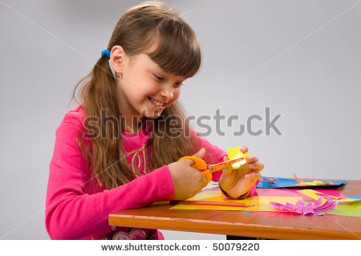 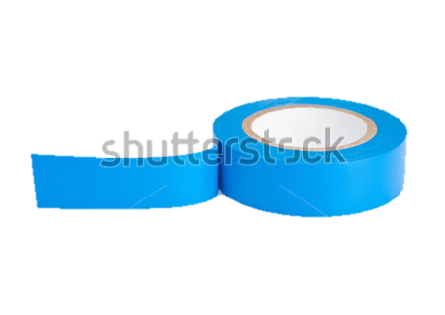 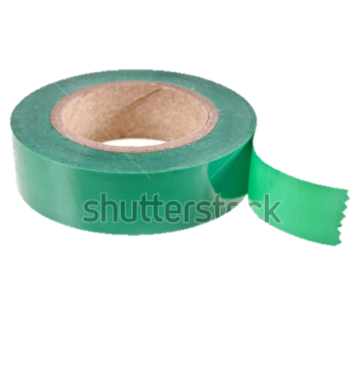
Yo tomo 0,2
Yo tomo
IMG10 | Ver descripción | Recurso M5A | Ilustración | Contenido | MA_07_05_CO_REC320_IMG10n.png | 286 x 286 px | MA_07_05_CO_REC320_IMG10a.png | 500 x 500 px | Pregunta 10: Hace una composición similar a la que se muestra en la imagen. Papá sirviendo jugos a sus dos hijos con mensajes de diálogo sobre los dos niños. Imagen: 283466795 | 